상품제안서
[스누피] 골프수건 골프릴 타월 골프공 타올 색상 선택 (화이트, 블랙, 핑크, 블루) | 상품코드: F26238

 |  |  |  |  |  |  | 02-412-0044 | www.easy1.co.kr
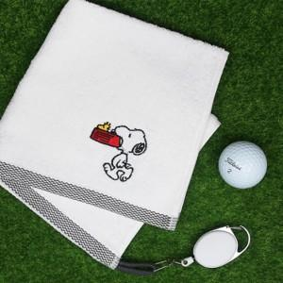

【상세/제작정보】 | 라벨지 별도문의

【인쇄/포장옵션】 | 실크 / 포장불가능

【공급단가】 | 수량 | 20~ | 50~ | 100~ | 300~ | 500~
*VAT별도 | 단가 | 3,560원 | 3,500원 | 3,420원 | 3,330원 | 3,270원

【상품 URL】 | https://dev.easy1.co.kr:443/src/goods_detail.php?gdno=26238

